템플릿
캐릭터 기획 템플릿 |  |  |  |  |  |  |  |  |  |  | 관계도 | mbti | 에니어그램
 |  |  |  |  |  |  |  |  |  |  |  | ENFJ | 1w9
이름 |  |  |  |  |  |  | 드롭다운 |  | 자동계산 | 입력 | 뭐알아서 그리던지쓰던지하세요 | ENFP | 1w2
콘셉트 |  |  |  |  |  |  |  |  |  |  |  | ENTJ | 2w1
 |  |  |  |  |  |  |  |  |  |  |  | ENTP | 2w3
외형 | 이미지 |  |  |  |  |  |  | 외적 특성 |  |  |  | ESFJ | 3w2
 |  |  |  |  |  |  |  |  |  |  |  | ESFP | 3w4
 |  |  |  |  |  |  |  |  |  |  |  | ESTJ | 4w3
 |  |  |  |  |  |  |  |  |  |  |  | ESTP | 4w5
 |  |  |  |  |  |  |  |  |  |  |  | INFJ | 5w4
 |  |  |  |  |  |  |  |  |  |  |  | INFP | 5w6
 |  |  |  |  |  |  |  |  |  |  |  | INTJ | 6w5
 |  |  |  |  |  |  |  |  |  |  |  | INTP | 6w7
 |  |  |  |  |  |  |  |  |  |  |  | ISFJ | 7w6
 |  |  |  |  |  |  |  |  |  |  |  | ISFP | 7w8
 |  |  |  |  |  |  |  |  |  |  |  | ISTJ | 8w7
가치관 | 신념 |  |  |  |  |  |  |  |  |  |  | ISTP | 8w9
 |  |  |  |  |  |  |  |  |  |  |  |  | 9w8
 |  |  |  |  |  |  |  |  |  |  |  |  | 9w1
 |  |  |  |  |  |  |  |  |  |  |  | t/f
 | 목표 |  |  |  |  |  |  |  |  |  |  | TRUE
 |  |  |  |  |  |  |  |  |  |  | 참 고자 료 | FALSE

 |  |  |  |  |  |  |  |  |  |  | 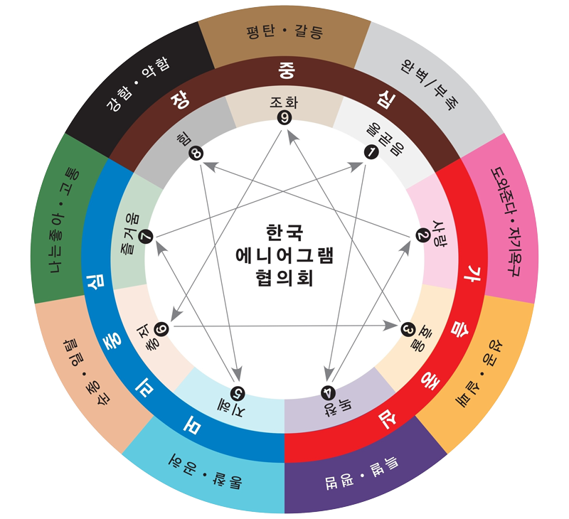 에니어그램
 | 철학

성격 | MBTI |  |  |  | 설명
 | ENFJ

 | 에니어그램
 | 1w9

 | 좋아하는 것

 | 싫어하는 것

 | 트라우마

캐릭터 아크 |  | 출생 년도 | 1000 |  |  | 사망 년도 |  | 1100
 |  | 사망 나이 | 100

 |  | 일대기 |  | N

 |  |  |  | N

 |  |  |  | N

 |  |  |  | N

 |  |  |  | N

 |  |  |  | N

 |  |  |  | N

 |  |  |  | N

 |  |  |  | N

 |  |  |  | N

